功能
No | 項目 |  |  | Memo
基本
1 | S1F1 | Are You There Request? | O | Are You There?:'S1F1' W .
2 | S1F3 | Selected Equipment Status Request | O | GetSoftwareVersion:'S1F3' W <L[1] <U4 [1] 1003> > .
3 | S1F11 | Status Variable Name List Request | O | S1F11:'S1F11' W <L [0] > .
4 | S1F13 | Establish Communications Request | O | ECR(FT):'S1F13' W < L[2] <A[6] 'CJ_EAP'> <A[6] '1.0.00'> > .
5 | S1F15 | Request OFF-LINE | O | S1F15(Off-Line):'S1F15' W . [20260729] 已實作。S1F15 -> S1F16 OFLACK=0，控制狀態轉 Off-Line(1)。
6 | S1F17 | Request ON-LINE | O | S1F17(On-Line):'S1F17' W .
7 | S1F23 | Collection Event Namelist Request | O | S1F23:'S1F23' W <L [0] > . [20260730] 已實作(2026-07-30 新增)。S1F23 -> S1F24 回 L,n{L,3{U4 CEID, A CENAME, L,m{U4 VID}}}。<L[0]> 全查回全部 275 個 CEID(與 HT9045 字典逐字相同，含本機已註冊但不發射的 223 個)；指定 CEID 只回該幾筆；未註冊的 CEID 回 {CEID, '', L,0}(與 HT9045 同)。VID 清單由該 CEID 所連結的報表依序展開，順序與該事件 S6F11 內的排列一致，重複的 VID 不去除(一個 CEID 連兩張含相同 SVID 的報表時，S6F11 本來就會送兩次)。註：本訊息只是字典查詢，不等於訂閱 — 實際要收哪些事件仍由 S2F33 / S2F35 / S2F37 決定。
8 | S2F13 | Equipment Constant Request | O | GetEAPEquipmentType:'S2F13' W <L [1] <U4 [1] 1501> > .
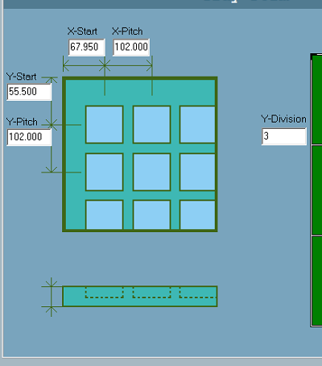
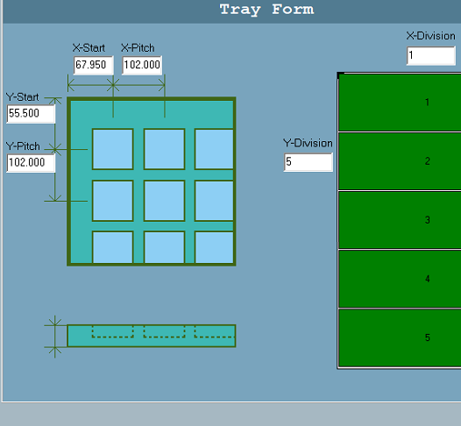
9 | S2F15 | New Equipment Constant Send | O | NewEquipmentConstantSend(SetLotInfo):'S2F15' W <L [1] <L [2] <U4 [1] 2763> <A [1] '5'> > > .
10 | S2F29 | Equipment Constant Namelist Request | O | S2F29:'S2F29' W <L [0] > . [20260730] 已實作(2026-07-30 新增)。S2F29 -> S2F30 回 L,n{L,6{U4 ECID, A ECNAME, ECMIN, ECMAX, ECDEF, A ECUNITS}}。<L[0]> 全查回全部 7 個 EC：1501 Recipe Name、2758/2759 Tray Pitch X/Y、2760/2761 Tray Start X/Y、2762/2763 Tray Division X/Y。ECMIN / ECMAX / ECDEF 以該 EC 自身宣告的型別編碼(例如 FT_8 的 Tray X Start 回 FT_8，不是 ASCII)；未宣告上下限者回該型別的零長度項目(E5「未宣告」的表示法，與 HT9045 相同)。未註冊的 ECID 回 L,6 內名稱 / 三個界限 / 單位皆為零長度。註：本訊息為唯讀查詢；EC 寫入仍走 S2F15，維持「機台閒置才受理」與「只開放 tray 幾何」兩道限制，S2F30 不會放寬可寫範圍。
11 | S2F33 | Define Report | O | Define AMR related Report:'S2F33' W <L [2] <U4 [1] 1> <L [1] <L [2] <U4 [1] 2000> <L [7] <U4 [1] 38202> #Load port carrier ID <U4 [1] 38205> #Auto1 carrier ID <U4 [1] 38206> #Auto2 carrier ID <U4 [1] 38207> #Auto3 carrier ID <U4 [1] 38219> #Supplement_Bin <U4 [1] 38220> #LD_UnLD_Check_AGV <U4 [1] 38221> #LD_UnLD_Finish_AGV > > > > .
12 | S2F35 | Link Event Report | O | AGVSupplement_Link_Report:'S2F35' W <L [2] <U4 [1] 272> <L [1] <L [2] <U4 [1] 272> <L [1] <U4 [1] 2000> > > > > .
13 | S2F37 | Enable/Disable Event Report | O | EnableEvent:'S2F37' W <L [2] <Boolean [1] True> <L [0] > > .
14 | S5F1 | Alarm Report Send | O | [20260729] 已實作。警報發生/解除各送一次；ALCD bit7 0x80=set / 0x00=clear，ALID 由警報碼雜湊產生(與 S5F6/S5F8 目錄同一來源)。
15 | S5F3 | Enable/Disable Alarm Send | O | EnableAlarmSend:'S5F3' W <L [2] <B [1] 80> <L [0] > > .
16 | S5F5 | List Alarms Request | O | EnhancedRCMD(ALARM):'S5F5' W <L [2] <U4 [1] 49500724> > .
17 | S6F11 | Event Report Send | O | Event Report Send:'S6F11' W <L [3] <U4 [1] 1> <U4 [1] 6> <L [1] <L [2] <U4 [1] 1> <L [13] <A [6] 'HT160S'> <A [7] '1.0.0.0'> <I4 [1] 886> <A [19] '2026/07/23 16:44:31'> <I4 [1] 0> <I4 [1] 1> <I4 [1] 0> <I4 [1] 0> <I4 [1] 0> <I4 [1] 189> <I4 [1] 9> <I4 [1] 5> <A [10] 'SIMU_LOT_A'> > > > > .
18 | S6F15 | Event Report Request | O | :'S6F15' W <L [2] <U4 [1] 0> <U4 [1] 1> > . [20260729] 已實作(2026-07-28 新增)。裸 <U4 CEID> 與 L,1 包裝皆接受；未註冊的 CEID 回 L,3{DATAID,CEID,L,0}；解析失敗回 CEID=0，不會不回覆。
19 | S6F19 | Individual Report Request | O | GetTestTimeReport:'S6F19' W <U4 [1] 1> . [20260729] 已實作(2026-07-28 新增)。回 L,n{SV 值} 扁平清單(不含 RPTID)；由即時登錄表取值，host 以 S2F33 重定義該 RPTID 後長度會跟著變。
20 | S2F31 | 校時 | O | [20260729] 已實作。收下並回 TIACK=0，但刻意不寫入設備時鐘(避免 host 校時與現場工單時間打架)。另有 S2F17 -> S2F18 供 host 讀取本機時間。
資料收集
1 | 機台狀態變化回報 |  | O | [20260729] 已實作(2026-07-29 新增)。CEID 27 Change Machine State：機台狀態文字每次變更即送 S6F11(RUNNING / PAUSE / EMG / LOCK / SAFE DOOR / AIR / MOTOR OFF / Clean Out / One Cycle …)。另 SVID 66000 RunMode、66001 SystemRunning 可主動查詢。
2 | 機台編號 |  | O | SVID:1001 [20260729] SVID:1001。註：1001 於 HT9045 字典為 Machine Model，本機回 'HT-160S'。若貴端需要「機台序號」，本機以 stbMain 的 HandlerID / SerialNo 管理，目前未掛 SVID，可再議。
3 | 機台型號 |  | O | [20260729] SVID:1001 Machine Model = 'HT-160S'(與上一列同一個 SVID)。S1F2 / S1F14 的 MDLN 亦回同值。
4 | 廠商軟體版本 |  | O | SVID:1003
5 | 貨批起測時間 |  | O | [20260730] 已實作(2026-07-30 新增)。新增 SVID 66033 Lot Start Time，格式 'yyyy/mm/dd hh:nn:ss'(與 SVID 1027 System Time 同格式，可直接比對)。於 Lot Start 當下閂鎖 — 操作面板 Lot Start 按鈕與 SECS S2F41 LOTSTART 兩條路徑都會寫入 — Lot End 清空，貨批進行中可隨時以 S1F3 回查(不會隨系統時間變動)。CEID 6 Lot Start 事件照舊發送，可作為即時通知。註1：66033 未加入預設 Report 1。該報表是每個 CEID 的預設酬載，其 13 個 SV 的內容已對貴端公布，加欄位會改變線上每一筆事件的長度；若需在事件內帶出起測時間，請以 S2F33 / S2F35 將 66033 綁進貴端自訂報表即可。註2：本欄位不做斷電保存，機台中途重開後為空，直到下一次 Lot Start；持久紀錄請以 CEID 6 事件為準。
6 | 系統時間 |  | O | SVID:1027
7 | 機台Event回傳 |  | O
8 | 機台Alarm回傳 |  | O | [20260729] 已實作。S5F1 主動上報；S5F5/S5F6 全警報目錄、S5F7/S5F8 已啟用清單、S5F3/S5F4 啟用停用皆支援。目錄由本機警報碼 SSOT 即時產生(576 碼)。
9 | 測試結果 |  | N/A | [20260729] HT-160S 為 Tray Sorter，無測試機構，故無測試結果。分選結果以 SVID 66021 Total Sorted、各 Bin 分選數與 Production log / Soter CSV 提供。
Remote Control
1 | S2F41 | Start | O | [20260729] RCMD START。走與操作員 Start 相同的 MachineStart() 閘(Lot/2D 資料齊備才受理)。
2 | S2F41 | Pause | O | [20260729] RCMD PAUSE(減速暫停)。另有 STOP(硬停，立即停馬達)與 HALT(2026-07-29 新增，對齊 HT9045 的軟停，與 PAUSE 同一路徑)。
3 | S2F41 | One Cycle | O | [20260729] RCMD ONE_CYCLE。完成時送 CEID 41 One Cycle Finish。HCACK 據實回報：0=已啟動 / 2=機台未運轉或資料不符 / 4=已在 OneCycle 中(與 HT9045 一律回 0 不同，見規格書 §3.4)。
4 | S2F41 | Clean Out | O | [20260729] RCMD CLEAN_OUT(2026-07-29 新增，對齊 HT9045)。僅能自 Normal 運轉模式進入，非 Normal 回 HCACK=2；排空後送 CEID 42 Clean Out Finish 再自動 Lot End。
5 | S2F41 | Auto Clean | X | [20260729] 測試機專屬(清針/socket 清潔)，HT-160S 無此機構。本機認得 AUTO_CLEAN 但回 HCACK=2「認得命令、本機不執行」，不回 1、不回 4。
6 | S2F41 | Download Setup File | X | [20260729] 未實作。S7F1/F3/F5 已在 dispatch 表中，但目前為 log-only skeleton，不會回覆，host 會等到 T3 逾時。若貴端需要遠端下載工作檔，需另行排入(建議同時定義檔案格式與存放位置)。
7 | S2F41 | 蜂鳴器控制 | O | [20260729] RCMD PP_MUSIC。單一 pair、CP 名稱可為空字串，值 1..4 對應音效類別；空 list = 解除。為閂鎖式覆寫，可由面板 ALARM RESET / OFF BUZZER / 維修畫面按鈕解除，斷線亦自動解除。
8 | S2F41 | 三色燈控制 | O | [20260729] RCMD PP_SIGNALTOWER。RED/GREEN/YELLOW = 0關/1亮/2閃；空 list = 解除。請每次同時指定三色。註：值 2(閃)本機依既有慣例呈現為恆亮(HT-160S 塔燈全機不閃)。警報/訊息顯示中或機台自身安全異常時暫停覆寫，避免遮蔽機台紅燈。
9 | S10F3 | 訊息顯示(單行) | O | [20260729] 已實作(2026-07-28 新增)。回 ACKC10=0。顯示行為：寫入 SECS log 與 EventLog，不彈出強制視窗(本機訊息視窗為 ShowModal 且會停止所有馬達，於 HSMS 接收執行緒彈窗會使通訊本身停擺)。
10 | S10F5 | 訊息顯示(多行) | O | [20260729] 已實作(2026-07-28 新增)。多段文字，回 ACKC10=0；顯示行為同 S10F3。
11 | 權限控管 |  | X | [20260729] 未實作。HT9045 的 AUTHORITY_CHECK 尚未移植。本機權限為本地管理(system\login.txt，ID/密碼/層級)，切換時送 CEID 16 Switch UserLevel。
12 | 密碼變更 |  | X | [20260729] 未實作。HT9045 的 PP_PASSWORD 尚未移植。本機密碼於維修畫面本地變更。
13 | 測前停機查檢 |  | X | [20260729] 未實作。相關旗標(bN04_RunCheck)在本機唯一站點已註解，無 live 路徑。HT-160S 為 sorter，無「測前」概念；若貴端需要開工前自檢，需另定義查檢項目。
其他
1 | SECS/GEM斷線停機 |  | △ | [20260729] 部分。HSMS 斷線時本機會解除 host 的塔燈/蜂鳴器閂鎖覆寫(避免無人可解)，但不會自動停機——生產繼續。若貴端要求斷線即停機，需明確定義(斷線多久算斷、是暫停或收尾停機、是否需操作員確認)後排入。
2 | 軟體自動佈署 |  | X | [20260729] 不走 SECS。本機以 NSIS updater 佈署(D:\HT160S_Updater_NSIS)，非 SECS/GEM 範圍。

